关系图
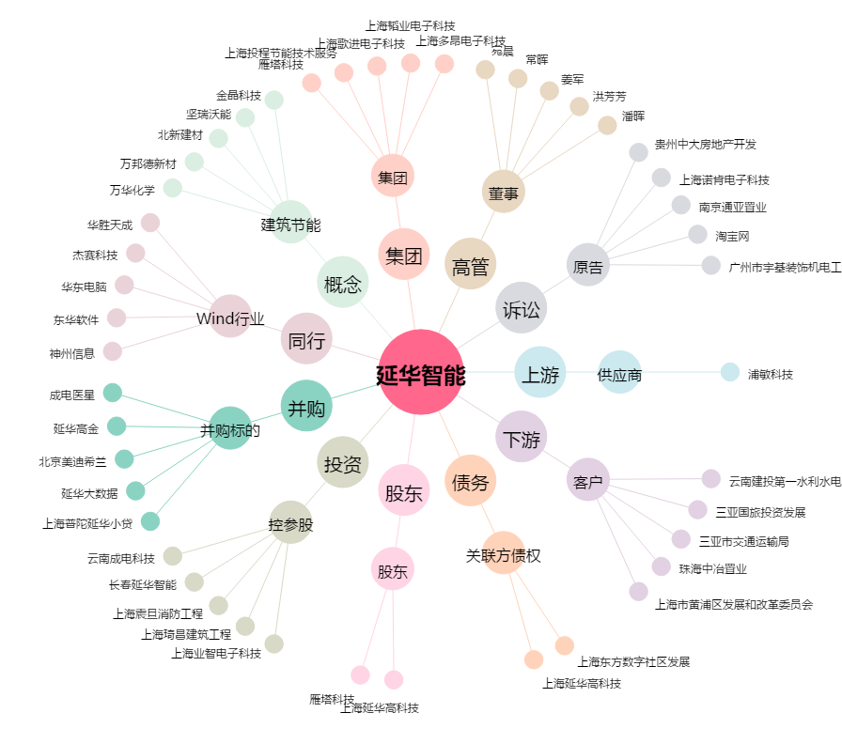
延华智能[002178.SZ] - 关系概览图

